注意事項等
試算にあたっての注意事項 ※ご利用の際は、次の事項をご確認いただき、同意の上ご利用ください。

○ 試算結果は概算であり、実際の保険税とは異なる場合がありますので、目安としてご利用ください。

○ 次のような場合は、正しく試算できない場合があります。
・年度（４月から翌年３月）途中で加入や脱退または40歳、65歳、75歳になる人がいる場合
・世帯に国民健康保険から後期高齢者医療制度へ移行した人がいる場合
・前年の収入が無い方で前年中の申告がお済でない場合
（所得が無い場合でも未申告の場合は軽減制度が適用されません）
・専従者給与または専従者控除がある人がいる場合
・繰越損失がある人がいる場合
・入力された内容に誤りや漏れがある場合

○ この試算表は、会社都合による退職などの非自発的失業者に係る保険税の軽減制度に対応していますが、実際に軽減が適用されるには、
① 離職時の年齢が65歳未満
② 雇用保険受給資格者証に記載されている離職理由コードが「11、12、21、22、23、31、32、33、34」のいずれかに該当するなどの
条件があり、その旨届出する必要があります。

入力手順 ※世帯人数が６人までの試算ができます。

１ 世帯主の加入状況、収入所得情報等の入力（国保に加入しない世帯主の方も入力してください。）
(1) 「加入状況」欄の右端に表示される▼をクリックし、該当する国保加入状況を選択してください。
(2) 「生年月日」欄に世帯主の生年月日を入力してください。
(3) 「給与収入」欄に世帯主の給与収入がある場合は収入金額を、無い場合は0を入力してください。
(4) 「所得金額調整控除」欄は給与収入が850万円を超える場合に欄の右端に表示される▼をクリックし、該当する項目を選択してください。
※ 該当しない場合は入力の必要はありません。
(5) 「退職理由」欄は会社都合による場合に欄の右端に表示される▼をクリックし、「会社都合」を選択してください。
※ 該当しない場合は入力の必要はありません。
(6) 「公的年金等の収入」欄に世帯主の公的年金等収入がある場合は収入金額を、無い場合は0を入力してください。
(7) 「その他の所得」欄に世帯主の給与、公的年金等以外の所得がある場合は所得金額を、無い場合は0を入力してください。
(8) 「固定資産税情報」欄に世帯主が国保加入の場合で土地家屋にかかる部分の税額がある場合は固定資産税額を、無い場合は0を入力してください。
※ 国保未加入の場合は入力の必要はありません。
注）入力漏れがある場合は、セルの背景が赤色になりますので、入力漏れがないようにしてください。

２ 世帯員１から世帯員５の加入状況、収入所得等の情報の入力（国保に加入する人の情報を入力してください。）
※ 国保に加入しない人の情報は入力しないでください。
国保に加入する世帯員それぞれの情報を世帯主の入力(1)から(8)に準じて入力してください。

入力する場合の資料等 （入力する際の参考にしてください。）

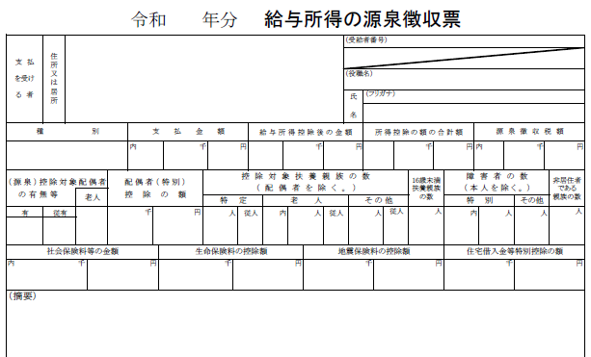
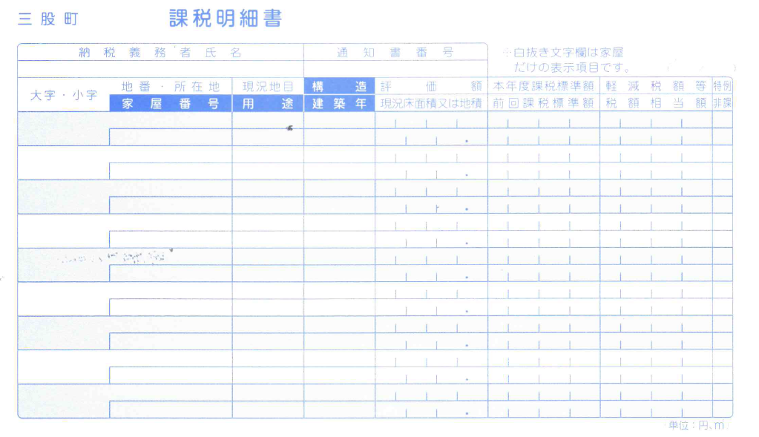

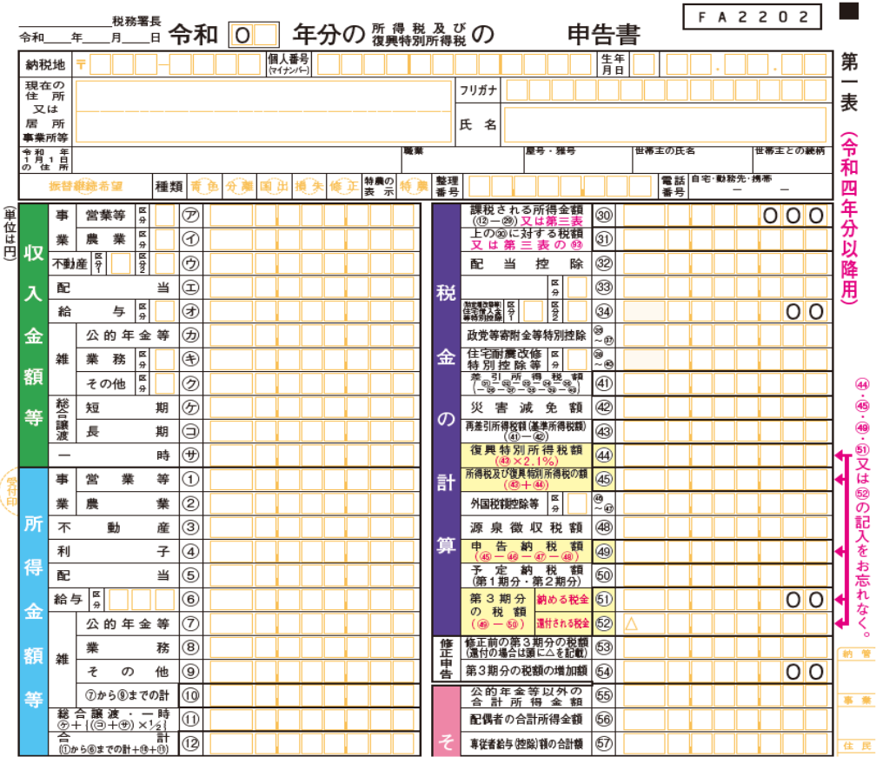

給与収入
確定申告書や住民税申告書の場合は『収入金額等』の『給与』の額を入力

給与収入
令和４年分 給与所得の源泉徴収票の『支払金額』に記載されている金額を入力
※複数ある場合は合計額を入力

公的年金等の収入
確定申告書や住民税申告書の場合は『収入金額等』の『公的年金等』の額を入力

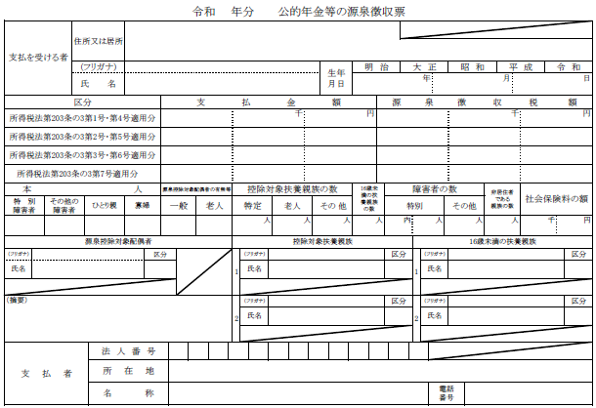

固定資産税情報
国保加入者が三股町に固定資産（土地、家屋）をお持ちの場合は、固定資産の課税明細書（令和５年度）に記載の『税額相当額』の合計額を入力

その他の所得
確定申告書（令和４年分）、住民税申告書（令和５年度）に記載の『所得金額』の合計額（給与、公的年金等を除く）を入力
※分離譲渡所得等がある場合はお問い合わせください。

公的年金等の収入
令和４年分 公的年金等の源泉徴収票の『支払金額』に記載されている金額を入力
※複数ある場合は合計額を入力

